produits CE+ETAT
 |  |  |  |  | Màj produits : |  | 2021-12-02
 |  |  |  |  | Màj assos : |  | 2021-11-18
 |  |  |  |  |  |  | MENU INTERNET

Seules les cellules "colorées" peuvent être modifiées. Le poids total de votre commande se calcule automatiquement. Saisissez votre N° VIF dans la cellule (D20), Le nom, le Nb. de personnes et le Nb. de passage se rempliront automatiquement, et vous saurez également si vous avez droit aux produits Aide Publique, Epicerie Sociale ou aucun des deux.

MASTER PARK 116 BD DE LA POMME |  | 13011 MARSEILLE |  | TEL : 04.91.45.40.00
E-mail: | commandes@banquealimentaire13.fr
Pour savoir si votre bon de commande a été pris en compte ou que votre commande soit prête : Si vous avez un problème pour remplir le fichier du bon de commande. |  |  |  |  |  | Accueil: | 04.91.45.60.26 04.91.45.60.16
Attention : Aucune commande ne sera prise par téléphone.

NOM ASSOCIATION
 | Saisissez votre N° VIF ->
Nombre d'UD de L'Asso.
Nombre de passage dans le mois
Jours de passage
 | DATE DE VOTRE ENLEVEMENT -->

Envoyer votre bon de commande, au minimum, 10 jours avant votre passage à la BA13.
CALENDRIER DE PASSAGE 2021
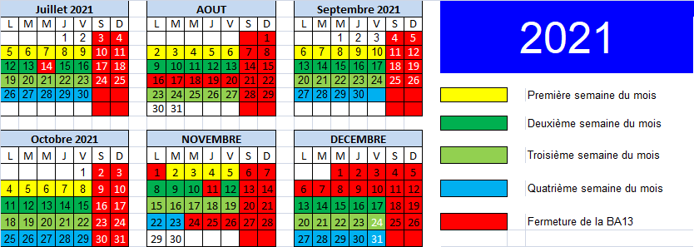 |  |  |  |  |  |  | IMPORTANT: Pour le transport des marchandises, l'association s'engage: - à respecter la législation, en termes de poids total autorisé, état du véhicule - à utiliser des sacs isothermes et plaques réfrigérantes, indispensables au transport des produits frais entre la BA et le local de l’association.

Merci d’avance de bien vouloir respecter le calendrier de passage et de nous avertir si vous souhaitez changer votre jour de passage.
ARTICLE | DESIGNATION | N° de Lot | Poids brut du colis | Nb max de colis pour 100 UD | Nb max de colis pour votre association | Plus | Quantité souhaitée (en colis) | Total en Kg
Produits réservés aux Epiceries sociales
4410013 | Purée de pommes ES21 1 col = 12x(4x100g) |  | 5.200 Kg | 4 | #N/A
4910113 | Thon ES21 1 col = 48 x 140g net égouté |  | 11.600 Kg | 3 | #N/A
0910013 | Lait 1/2écrémé ES21 1 col = 6 x 1L |  | 6.100 Kg | 70 | #N/A
4510013 | Haricots verts LOT3 ES21 1 col=12x800g net |  | 12.000 Kg | 3 | #N/A
Produits réservés aux Associations Aide Publique Européenne
4910309 | Thon entier nat 935 REACT20 1 col = 12 x 130g net égouté |  | 2.800 Kg | 3 | #N/A
1110709 | Coquillettes 925 REACT 20 1 col = 20 x 500g |  | 10.200 Kg | 2 | #N/A
0910119 | Lait 1/2 écrémé lot 15 UE21 1 Col = 6 x 1 L |  | 6.000 Kg | 70 | #N/A
1710109 | Huile de tournesol 839 UE20 1 Col = 10 x 1 L |  | 10.000 Kg | 2 | #N/A
4410109 | Purée pom bananes 929 REACT 20 1 Col = 12x(4x100 g) |  | 5.200 Kg | 4 | #N/A
4510009 | Ratatouille 930 REACT 20 1 Col = 12x375 g net |  | 5.200 Kg | 4 | #N/A
 |  |  |  |  |  |  | Poids Total Produit Européen ou ES | 0.000 Kg
Produits pour toutes associations
ARTICLE | DESIGNATION | N° de Lot | CONDT | Max en Kg ou colis pour 100UD | Max pour votre association (Colis ou Kg ) | Plus | Quantité souhaitée (en Kg ou colis) | Total en Kg
0910051 | LAIT ambiant |  | 1.000 Kg | 180 | #N/A
1010001 | Farine/Maizena |  | 1.000 Kg | 50 | #N/A
1910001 | Sucre en morceaux |  | 1.000 Kg | 40 | #N/A
1110051 | Riz long,rond/légumes secs |  | 1.000 Kg | 50 | #N/A
1110001 | Pâtes ambiant |  | 1.000 Kg | 120 | #N/A
1710001 | Huile |  | 1.000 Kg | 40 | #N/A
1310001 | Potage/soupe en briques |  | 1.000 Kg | 40 | #N/A
4510001 | Conserves legumes ambiant grosses boîtes |  | 1.000 Kg | 60 | #N/A
4510001 | Conserves legumes ambiant petites boîtes |  | 1.000 Kg | 30 | #N/A
4810001 | Conserves viande ambiant grosses boîtes |  | 1.000 Kg | 40 | #N/A
4810001 | Conserves viande ambiant petites boîtes |  | 1.000 Kg | 15 | #N/A
4910001 | Conserves poissons/crustacés |  | 1.000 Kg | 20 | #N/A
1410001 | Condiments (sel, poivre, sauce tomate, épices) |  | 1.000 Kg | 15 | #N/A
0310001 | Café (grains/moulu/nescafé) / thé |  | 1.000 Kg | 12 | #N/A
0410001 | poudre petit déjeuner |  | 1.000 Kg | 15 | #N/A
2010001 | Confiture/miel/pâte à tartiner |  | 1.000 Kg | 30 | #N/A
0210031 | Biscuits sucrés |  | 1.000 Kg | 25 | #N/A
0610021 | Bonbons, pâtes de fruits,etc |  | 1.000 Kg | 10 | #N/A
6010010 | Produits hygiène famille |  | 1.000 Kg | 20 | #N/A
2510001 | Petits pots bébé |  | 1.000 Kg | 28 | #N/A
2510061 | Plats bébé /assiettes bébé |  | 1.000 Kg | 40 | #N/A
2510031 | Lait en poudre bébé |  | 1.000 Kg | 12 | #N/A
2510061 | Céréales/blédine bébé |  | 1.000 Kg | 15 | #N/A
6010000 | Hygiène bébé |  | 1.000 Kg | 12 | #N/A
 |  |  |  |  |  |  | Poids Total Produit Collecte et Industriel | 0.000 Kg
DDM : | Date de Durabilité Minimale (indiquée seulement si courte ou dépassée) |  |  |  |  |  | Poids total de la commande | 0.000 Kg
NOTA : | Certains produits peuvent avoir une DDM dépassée. Ce n'est pas une Date Limite de Consommation (DLC).

